EstacionesLocalizacion
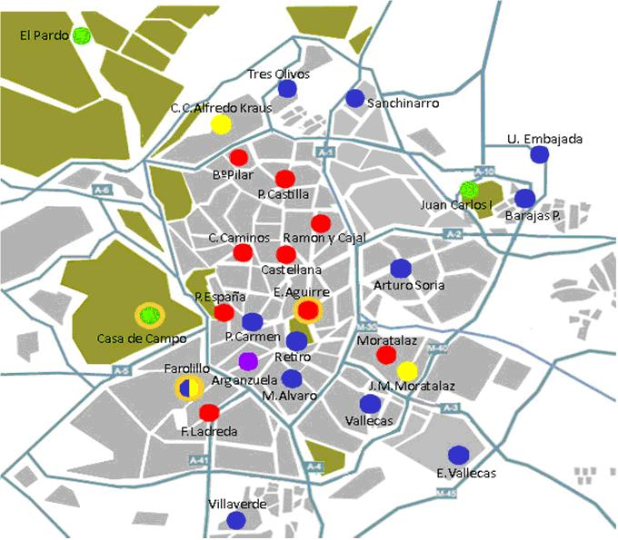
Estacion | Columna1 | Latitud | Longitud
4 | Plaza de España | 40º25´25.98"N | 3º42´43.91"O
8 | Escuelas Aguirre | 40º25´17.63"N | 3º40´56.22"O
11 | Av Ramon y Cajal | 40º27´5.29"N | 3º40´38.5"O
16 | Arturo Soria | 40º26´24.20"N | 3º38´21.17"O
18 | Calle Farolillo | 40º23´41.22"N | 3º43´54.61"O
35 | Plaza del carmen | 40º25´9.15"N | 3º42´11.4"O
36 | Moratalaz | 40º24´28.64"N | 3º38´43.02"O
38 | Cuatro Caminos | 40º26´43.97"N | 3º42´25.64"O
39 | Barrio del pilar | 40º28´41.64"N | 3º42´41.53"O
40 | Vallecas | 40º23´17.33"N | 3º39´5.5"O
47 | Mendez Alavaro | 40º23´53.17"N | 3º41´12.57"O
48 | Paseo Castellana | 40º26´23.61"N | 3º41´25.34"O
49 | Retiro | 40º24´52"N | 3º40´57.3"O
50 | Plaza Castilla | 40º27´56.1"N | 3º41´19.48"O
56 | Plaza Fernandez Ladreda | 40º23´6.1"N | 3º43´7.54"O

